Sheet1
场次 | cue点 | 舞台状态 | 调度
1-1 | 场灯亮（前） | 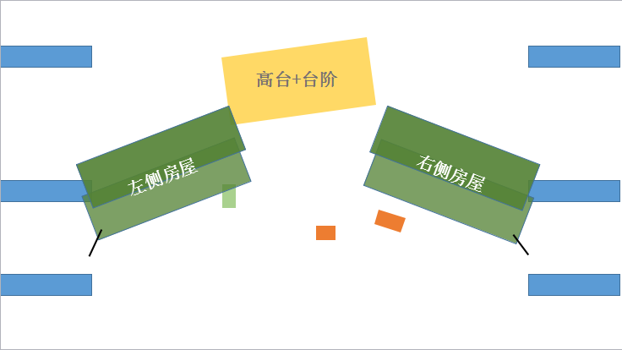
 | 收音机：绝对是盛况空前！ |  | Pete右一上
 | 音乐结束 | 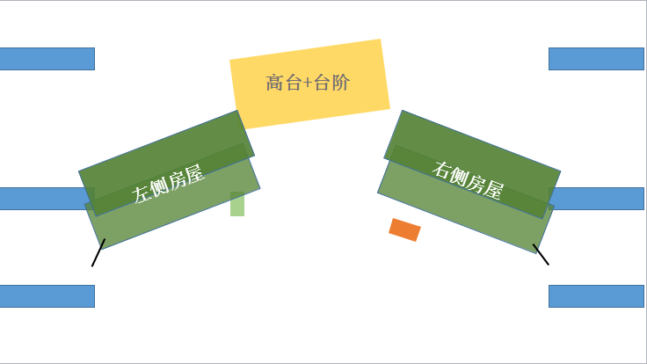 | Usnavi左一屋内上；Pete拿收音机右一下
 | 台词Piragua：刨冰，刨冰！ |  | Piragua右二推车上
 | 音乐[USNAVI]第二段起 |  | Piragua左一推车下
 | 台词Claudia：O-hoo~ |  | Claudia左一屋内上
 | 台词Claudia：Ay,paciencia y fe |  | Claudia坐台阶
 | 歌词：En Washington- |  | Kevin,Camila左二上
 | 歌词：Come over for dinner |  | Daniela,Carla左二上；Kevin,Camila左一下
 | 台词Usnavi：Daniela和Carla |  | Sonny,Pete右二上
 | 台词Usnavi：Sonny，你迟到了 |  | Daniela,Carla右一下
 | 歌词：Me and my cousin |  | Claudia左一下
 | 歌词：The tax is added |  | Pete带收音机右二上
 | 歌词：You do rapid mathematics |  | Benny左一上
 | 歌词：Everybody's stressed |  | Piragua左一推车上；Pete带收音机右一下
 | 歌词：wonder what's next |  | Pete右一上
 | 歌词：You ain't got no skills! |  | Piragua左一推车下；Pete右一下
 | 歌词：Nooo!No no nooo! |  | Vanessa左一上
 | 歌词：I'll see you later,so.. |  | Vanessa右一下
 | 歌词：Yeah,I'm a streetlight, |  | Benny左一下
 | 歌词：It's destiny |  | Claudia左一屋内上
 | 歌词：In the heights, I hang |  | Benny,Piragua推车左一上；Pete带收音机,Vanessa右一上
 | 歌词：we are not stoppin' |  | Kevin,Camila左一上；Daniela,Carla右一上
 | 舞台灯灭到第二幕开始 |  | Kevin,Camila,Pete带收音机左一下；Daniela,Carla,Vanessa右一下；Piragua推车到左一旁
1-2 | 舞台提示[Sonny下场] |  | Sonny右一下
 | 舞台提示[Nina跑上场] |  | Nina右二上
 | 舞台提示Sonny[上场] |  | Sonny右一上
 | 舞台提示Sonny[快步走下场] |  | Sonny右一下
 | 舞台提示Usnavi[跟着跑下场] |  | Usnavi右一下
 | 台词Claudia：我先去把风扇打开 |  | Claudia左一下
 | 歌曲开始 |  | Daniela,Usnavi,Sonny右一上
 | 歌词：[Claudia]Nina |  | Claudia左一上
 | 歌曲结束 |  | Piragua,Claudia,Nina左一下；Nina穿台到台右；Daniela,Usnavi,Sonny右一下
1-3 | 场灯亮（前） | 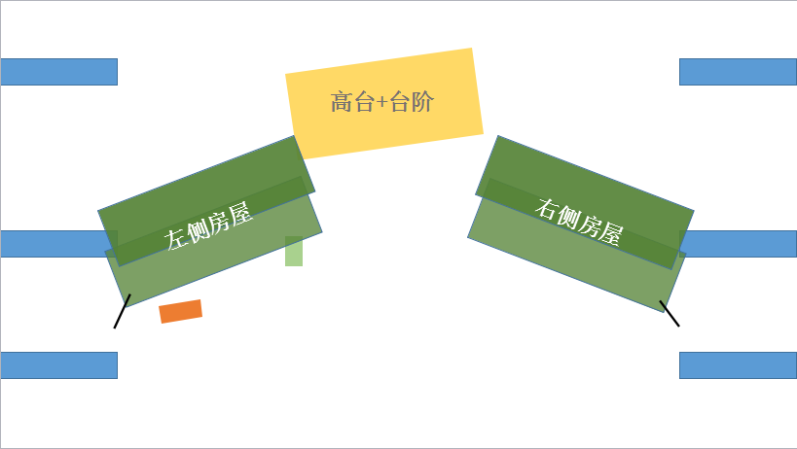 | Kevin,Camila,Benny左一上
 | 舞台提示[Kevin,Camila下场] |  | Kevin,Camila左一下
 | 歌词：if you catch the lights |  | Nina右二上
 | 歌曲结束 |  | Nina,Benny左一下
1-4 | 场灯亮 | 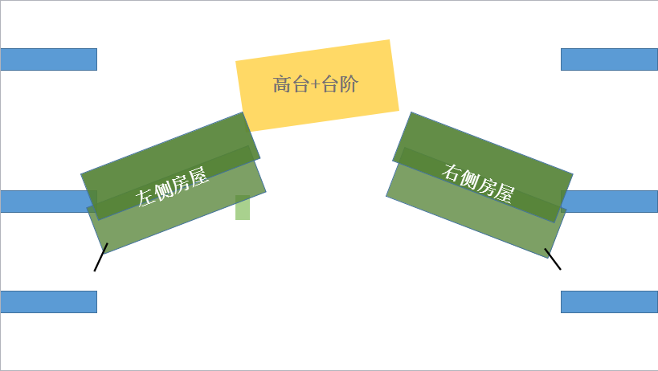 | Claudia左一上；Usnavi,Sonny,Vanessa右一上
 | 台词Sonny：杂货铺小弟联合起来！ |  | Sonny,Usnavi右一下；Claudia左一下
 | 舞台提示[Vanessa掏出手机接电话] |  | Daniela右一上
 | 台词：Vanessa[接起电话] |  | Carla右一上
 | 台词Daniela：这都是为你好啊 |  | Daniela,Carla右一下
 | 歌词：The boys around the way |  | 刘慕泽左二上
 | 歌词：Their machismo pride |  | Pete左二上
 | 歌词：It won't be long now |  | Usnavi右二上
 | 舞台提示[赶走小混混] |  | 刘慕泽左一下；Pete右二下；Sonny右一上
 | 舞台提示[Vanessa下场] |  | Vanessa右一下
 | 歌词：The neighborhood salon |  | Vanessa右一上；Usnavi,Sonny右一下
 | 歌曲结束 |  | Vanessa右一下
1-5 | 场灯亮（前） |  | Benny左一上
 | 台词Benny：靠，混蛋 |  | Nina左一上
 | 舞台提示[Kevin,Camila上场] |  | Kevin,Camila左一上
 | 舞台提示[Benny下场] |  | Benny左一下，穿台至台右
 | 舞台提示[Camila下场] |  | Camila左一下，穿台至台右
 | 舞台提示[Nina跑下场] |  | Nina左一下
 | 歌曲结束 |  | Kevin左一下
1-6 | 场灯亮（前） | 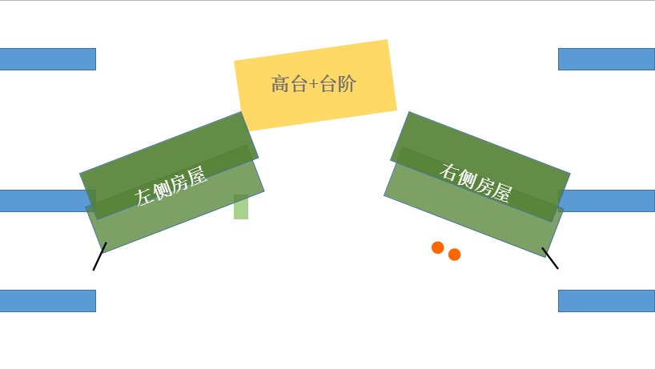 | Vanessa,Carla推转椅，Daniela右一上
 | 台词Daniela：会飞的那种！ |  | Nina左一上
 | 台词Nina：我该走了 |  | Nina右一下
 | 歌曲结束 |  | Vanessa,Carla推转椅,Daniela右一下
1-7 | 场灯亮（前） | 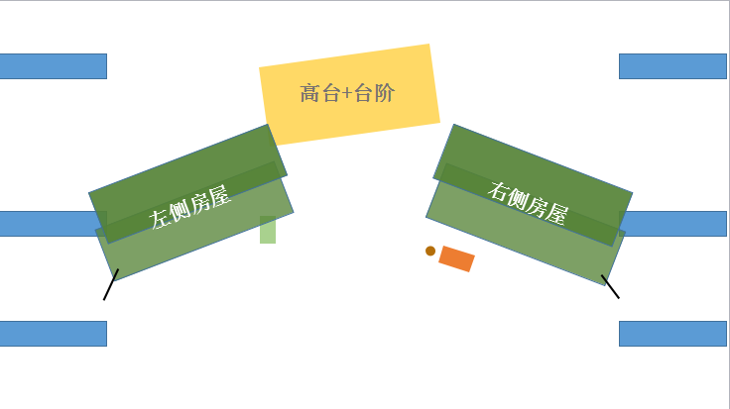 | Usnavi,Benny,Sonny带板凳(网格箱)右一上
 | 舞台提示[Pete上场] |  | Pete右二上；Sonny把板凳(网格箱)放到店内
 | 歌词：pull your damn pants up |  | Pete左二下
 | 歌词Sonny：96000 |  | Claudia左一上
 | 歌词Sonny：第二次96000 |  | Daniela,Carla开麦
 | 歌词Sonny：第三次96000 |  | Sonny左一下；Claudia左一下
 | 歌词：I never win shit! |  | Vanessa右一上
 | 歌词Sonny：第四次96000 |  | Vanessa右一下
 | 歌词：Yo!ma, it's me |  | Vanessa,Daniela,Carla推转椅右一上
 | 歌词：Yo, I'm just saying |  | Daniela,Carla推转椅右一下
 | 歌词：these crazy hypotheticals |  | Sonny,Piragua左一上
 | 歌词：in washington hiznits |  | Pete左二上
 | 歌词：with 96000 I'd finally |  | Daniela,Carla右一上
 | 歌曲结束 |  | Piragua,Benny,Sonny左一下；Vanessa,Daniela,Carla,Pete右一下 | Carla,Pete台右换衣服，Sonny,Piragua台左换衣服
1-8 | 场灯亮 |  | Camila,Nina右二上
 | 台词Camila：你不知道这些事情 |  | Claudia左一上
 | 台词Claudia：当然了 |  | Nina右一下；Camila右二下 | Camila台右换衣服
 | 台词Claudia：Paciencia y fe! |  | Usnavi右一下 | Usnavi台右换衣服
 | 歌词：Freezing in early December |  | Kevin,Sonny,Piragua左一上；Carla,Usnavi,Vanessa,Camila右一上；Pete右二上
 | 歌词：birds of La Vibora |  | Piragua,Kevin,Sonny左一下；Sonny穿台到台右；Carla,Usnavi,Camila右一下；Pete,Vanessa右二下，Vanessa穿台到台左 | Sonny下场换衣服后飞快的穿台
 | 歌曲结束 |  | Claudia左一下
1-9 | 场灯亮（前） |  | Sonny拿袋子，Nina右一上
 | 台词Sonny：我还洒了一些跳跳糖 |  | Benny左一上，店内
 | 舞台提示[Sonny气愤跑开] |  | Sonny拿袋子右二下
 | 歌词：Welcome back to town |  | Pete,Sonny右二上
 | 歌词：Usnavi would brig his radio |  | Usnavi带收音机右一上右一下
 | 歌词：that you're here with me |  | Pete带收音机,Sonny右二下 | Pete换衣服
 | 歌曲结束 |  | Nina右二下；Benny右三下
 | 舞台提示[Piragua Guy上场] |  | Piragua推车左一上
 | 歌词：Tengo de china de limon |  | Carla拿手提包,Daniela拿纸箱右一上
 | 歌词：New block of ice piragua |  | Carla拿手提包,Daniela拿纸箱左一下 | Carla换衣服
 | 歌词：It's hotter than the | 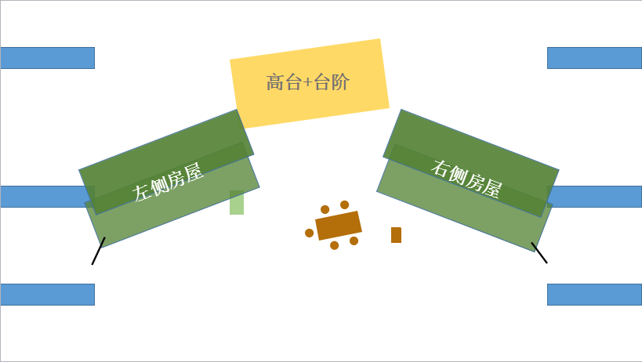 | Vanessa，Daniela搬桌子摆好椅子左二上；Claudia左一上
 | 歌曲结束 |  | Piragua右一推车下，穿台到台左换衣服 | Piragua换衣服
1-10 | 舞台提示[音乐起] |  | Camila推音箱右一上
 | 舞台提示[关掉音乐] |  | Usnavi,Benny右二上
 | 台词Usnavi：哈！没错！“朋友” |  | Kevin右二上
 | 舞台提示[Camila跑下场] |  | Camila右二下
 | 台词Vanessa：中产阶级坐在一起 |  | Vanessa拿酒右二下，穿台至台左 | Vanessa台左换衣服
 | 台词Usnavi：走吧奶奶 |  | Usnavi,Claudia右二下；Usanvi,Claudia穿台至台左 | Usnavi台左换衣服
 | 台词Benny：我还是别挡你的路了 |  | Benny右二下，穿台至台左 | Benny台左换衣服
 | 舞台提示[Nina跑下场]] |  | Nina右二下，穿台至台左 | Nina台左换衣服
 | 灯光暗 |  | Kevin收桌布，衣服右二下； 左侧道具撤一张桌子、两把椅子到台左； 右侧道具撤一张桌子、一把椅子到右二 Pete右二上拿两张椅子到Club；
1-11 | 场灯亮（前） |  | 、
 | 舞台提示[Nina上场] |  | Nina左一上
 | 舞台提示[突然停电，众人尖叫] |  | Daniela左一上；Camila,Kevin右二上
 | 歌词：Somebody better open these |  | Kevin左一下
 | 歌词：Please find Nina! |  | Kevin左一上
 | 歌词：Bring them home |  | Kevin左三下；Benny,Nina右二下；Pete右一下；Carla,Daniela,Piragua左一下；Usnavi左一屋内下
 | 歌词：You left me alone |  | Vanessa左三下；Pete右一上
 | 歌词：第一句look at the fireworks |  | Vanessa,Kevin,Usnavi左一上；Daniela,Carla左二上；Benny右一上；Nina右三上；Camila右二上
 | 歌词：Come down |  | Benny,Camila右二下；Vanessa右一下；Nina左三下；Kevin左一下
 | 歌词：We are powerless | 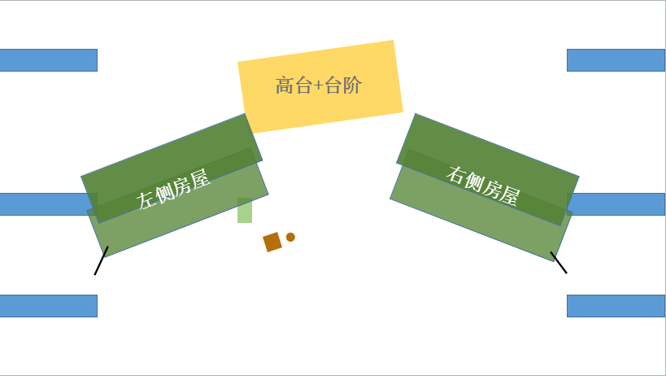 | 马睿从右二拿一张桌子一张椅子摆好；Claudia左一上；Usnavi右一上
 | 歌词：Usnavi,Please promise me |  | Sonny右一下
 | 歌词：This much money in my |  | Pete撤椅子，马睿撤桌子到左二；Nina左三上
 | 歌词：Nina there you are |  | Usnavi,Claudia左一下；Benny右一上
 | 歌词：Without you |  | Nina左一下；Benny右一下
 | 歌词：Look at the fireworks |  | Usnavi,Claudia左一上；Pete左二上,Sonny,Vanessa右一上
 | 歌词：En Washington Heights |  | Nina左一上；Benny右一上
 | 歌曲结束 |  | Carla,Daniela,Pete左二下；Kevin,Piragua,Vanessa,Usnavi, Claudia左一下；Camila右一下；Sonny右二下

2-1 | 场灯亮（前） | 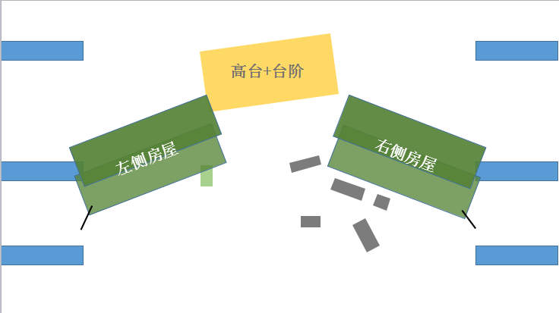 | Benny,Nina左二上二楼；道具摆好杂货店门前的东西
 | 歌词：Respira |  | Kevin左二上
 | 歌词：Yo no se |  | Kevin右二下
 | 歌词：sunrise |  | Piragua左一上左一下
 | 歌曲结束 |  | Benny,Nina左二下；Usnavi右一上；Daniela,Carla左一上；
 | 台词Usnavi：再单独待会儿 |  | Sonny右一上
 | 舞台提示[Dnai,Carla下场] |  | Daniela,Carla右一下
 | 台词Usnavi：只是破了扇窗 |  | Vanessa左二上
 | 台词Vanessa：被单独抛下.. |  | Vanessa右一下；Pete左二上
 | 台词Usnavi：整个店随你画 |  | Usnavi左一屋内下
 | 台词结束后 |  | Pete,Sonny右一下；Camila右二上二楼(需提前)
2-2 | 台词Kevin：谢天谢地 |  | Kevin右二上(从屋内出现,需提前上二楼)
 | 舞台提示[两人下场] |  | Kevin,Camila右二下，Camila穿台到左一
 | 场灯亮（前） | 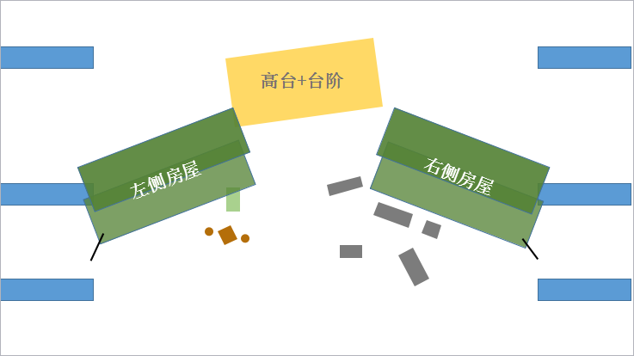 | 道具上桌子和两把椅子，左边的椅子朝前，上面放装钱的袋子，右边的椅子朝左；Claudia,Usnavi左一上
 | 歌曲结束，场灯暗 | 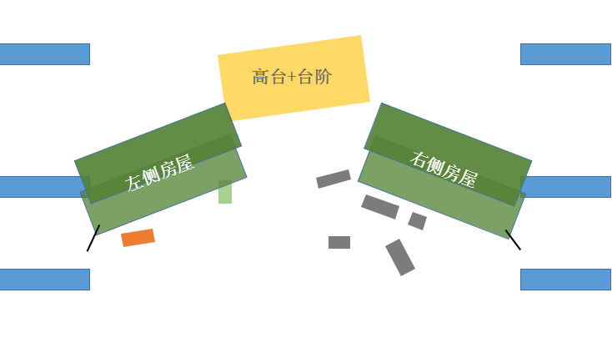 | 道具撤桌子椅子；Usnavi,Claudia左一下；Camila左一上；Kevin右一上
 | 台词Camila：而且.. |  | Nina左一上
 | 台词Kevin：你去哪儿了？ |  | Benny左一上
 | 台词Benny：学他们的语言有什么用 |  | Benny左一下
 | 舞台提示[Camila下场] |  | Camila左一下，穿台至台右
 | 舞台提示[Kevin,Nina对视后下] |  | Kevin,Nina左一下
2-3 | 场灯亮（前） | 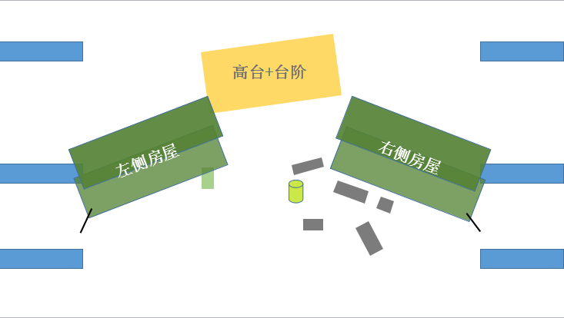 | Pete带收音机,Sonny带垃圾桶右一上
 | 场灯亮 |  | Piragua推车左二上,Vanessa右二上，Carla右一上
 | 台词Sonny：世界末日就要来了 |  | Daniela带扫帚
 | 台词所有人：发牢骚！ | 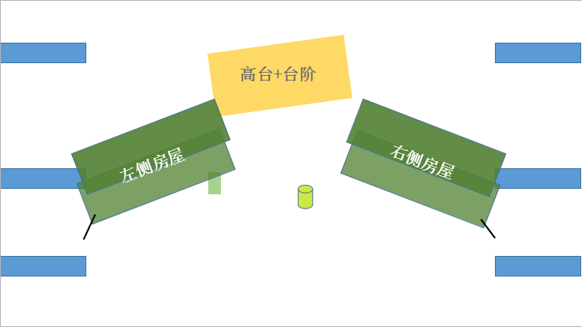 | Pete,Sonny把台上的垃圾收到垃圾桶内
 | 歌词：the coquito would flow |  | Sonny,Pete把垃圾桶放到右二后回台上
 | 歌词：here come Usnavi! |  | Usnavi左二上
 | 歌词：everybody a soda pop |  | Sonny右一下
 | 歌词：Abandera dominicana |  | Piragua把刨冰车推到右二
 | 歌词：第一个everything changes today |  | Benny左三上
 | 歌词：hay!hey!ohhhhhhh |  | Sonny拿网格箱子带汽水右一上
 | 歌词：can we raise our voice |  | Benny右二下
 | 歌词：la bandera mejicana后 |  | Vanessa左一下
 | 歌词：暂停后第四个Carnaval del barrio |  | Nina左一奶奶家里上
 | 灯暗 |  | Pete右一下；Piragua推车右二下；Daniela,Carla左二下；Sonny左三下
 | 舞台提示[两人匆忙下场] |  | Usnavi,Nina左一下
2-4 | 场灯亮（前） |  | Kevin带蜡烛左一上
 | <Atencion>结束后 |  | Daniela,Carla拿蜡烛；Vanessa,Nina拿蜡烛左二上；Camila右二拿蜡烛上；Usnavi,Sonny左一上，Sonny带相片盒放到台阶旁边
 | 歌词：第10个Alabanza |  | Benny右一上
 | 歌词：第12个Alabanza |  | Piragua右二上
 | 歌词：第15个Alabanza |  | Pete右三上
 | 歌词：Usnavi独唱Alabanza后 |  | Sonny右一下
 | 歌曲结束 |  | Pete左一下；Benny左二下；Daniela,Vanessa,Carla,Kevin右一下；Piragua,Camila右二下
2-5 | 台词Usnavi：你想要就拿去吧 |  | Usnavi左一下
 | 歌词：Hold tight,Abuela |  | Daniela拿歇业牌,Carla拿箱子,Vanessa右一上
2-6 | 舞台提示[Vanessa跑下场] |  | Vanessa右一下
 | 舞台提示[两人下场] |  | Daniela,Carla右二下，Daniela穿台至台左
 | 场灯亮（前） |  | Camila,Kevin右一上
 | 对话结束，歌曲开始 |  | Piragua推车右一上；Camila,Kevin,Nina右二下，Camila穿台至台左
 | 歌曲结束 |  | Piragua左一推车下
2-7 | 场灯亮（前） | 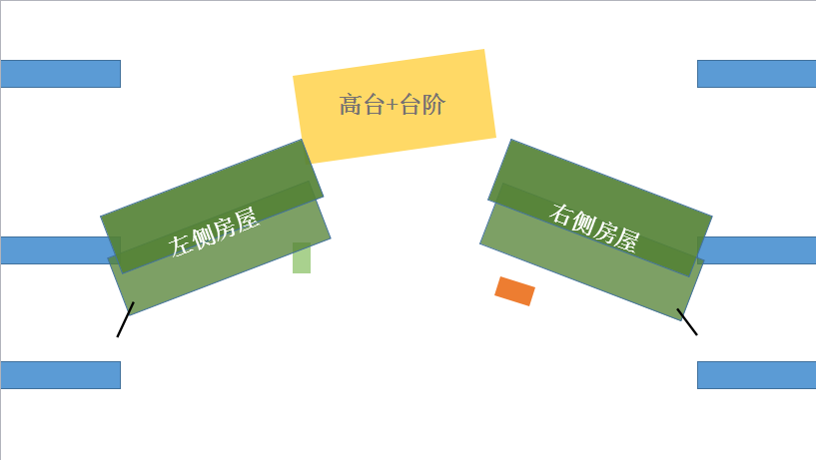 | Usnavi左一上；Sonny右二上
 | 舞台提示[Vanessa上场] |  | Vanessa带香槟右二上
 | 舞台提示[Sonny下场] |  | Sonny右一下
 | 歌曲结束 |  | Vanessa左二下；Usnavi右一下
2-8 | 场灯亮（前） |  | Benny带钥匙左一上
 | 场灯亮 |  | Kevin右二上
 | 舞台提示[两人错身] |  | Nina右一上
 | 台词结束 |  | Kevin左一下
 | 歌曲结束 |  | Benny,Nina左二下
2-9 | 场灯亮（前） |  | Pete左二上；Sonny右二上
 | 舞台提示[两人击掌] |  | Pete右二下；Sonny左二下，穿台至台右
 | 舞台提示[音乐起] |  | Kevin，Camila左一上
 | 舞台提示[下场] |  | Camila带招牌，Kevin左一下；Usnavi右一上
 | 歌词：bordin' JFK |  | Carla右一上
 | 歌词：[Carla and Daniela] |  | Daniela左一上
 | 歌词：cool breezes blow...×4 |  | Kevin左一上；Piragua左二上
 | 歌词：piragua,piragua×4 |  | Vanessa左一上；Nina左二上
 | 歌词：I'll be downtown |  | Camila左一上；Benny左二上；Sonny右一上；Pete右二上
 | 歌词：in five years when this |  | Carla,Daniela,Sonny右一下；Pete,Kevin,Camila右二下；Vanessa左一下；Piragua,Nina,Benny左二下
 | 歌词结束 |  | Pete,Sonny右二上
 | 台词Usnavi：好了，去吧... |  | Pete左三下
 | 歌词：Yeah,I'm a streetlight chillin' |  | Kevin,Camila右二上；Daniela,Carla右一上；Vanessa左一上；Nina,Benny左二上；Piragua左三上
 | 歌词：第一个We're home! |  | Pete左三上
 | 歌词：倒数第二个We're home! |  | Claudia左三上
 | 歌曲结束 |  | Benny,Nina,Claudia左一下；Daniela,Carla,Piragua左二下；Kevin,Camila右一下；Pete,Sonny,Usnavi,Vanessa右二下

